OPZ
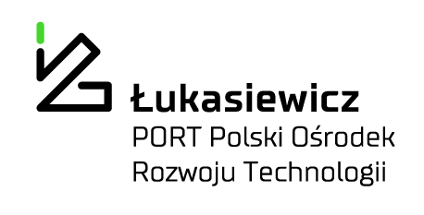
 |  |  |  |  |  | PORT/WZ/2024/03/00146

Formularz wyceny:

Lp. | Przedmiot zamówienia | Opis | Szacowana ilość zakupu | Wartość jednostkowa netto PLN | Stawka VAT % | Wartość VAT | Wartość netto | Wartość brutto
1 | Szkolenie z motywacji dla pracowników Łukasiewicz - PORT | Przedmiotem zamówienia jest przeprowadzenie szkolenia dla pracowników naukowych Łukasiewicz — PORT. Nadrzędnym celem szkolenia jest podnoszenie kompetencji miękkich pracowników, co jest jednym z najważniejszych celów projektu SAME-NeuroID Horyzont Europa, finansowanego ze środków Unii Europejskiej. Szkolenie jest przeznaczone dla dwóch grup docelowych: Młodych Badaczy (ok. 50-60 osób) oraz Liderów Grup Badawczych (ok. 20 osób). Głównym celem szkolenia dla Młodych Badaczy jest dostarczenie wiedzy i umiejętności związanych z motywacją, takich jak definicja motywacji, modele motywacji, wzmacnianie własnej motywacji oraz aspekty neurobiologiczne i behawioralne motywacji. Natomiast dla Liderów Grup Badawczych celem jest pozyskanie wiedzy dotyczącej motywowania pracowników i zespołów, w tym wpływu środowiska pracy i kultury organizacyjnej na motywację oraz skutecznych modeli zarządzania motywacją pracowników. Dodatkowo, szkolenie ma założenia, aby dostarczyć uczestnikom zarówno wiedzę, jak i umiejętności związane z motywacją, projektowaniem zasad funkcjonowania organizacji oraz przestrzeni pracy. Planowane jest również przeprowadzenie analizy potrzeb oraz ewaluacji szkolenia dla kontynuacji rozwoju uczestników. Pozostałe informacje zawarte w Zał. nr 1 - OPZ. | 1 |  |  | 0 | 0 | 0
 |  | Termin realizacji całości zamówienia wynosi: 3 dni. | Suma: |  |  | 0.00 | 0.00 | 0.00
 |  | Wykonawca winien w koszty wliczyć: wszelkie koszty związane z realizacją zamówienia, w tym koszty dojazdu, koszty materiałów i inne.

 |  | This project has received funding from the Horizon Europe Research and innovation
 |  | funding programme under Grant Agreement Project 101079181 — SAME-NeuroID

